Grundformler
Kapitel 0. Rentesregning. Se bogen "Investering og Finansiering", appendix, med formler etc.

= 1,10 ^ B6
Formlen kopieres ind i de
følgende celler ved at
trække i den sorte firkant
nederst til højre i cellen
Eksempel 1. Beløb på 1 kr ført frem i tid. Rente 10% = 0,10. Faktoren 1 + i = 1 + 0,10 = 1,10
 | Antal perioder | Forrentningsfaktor
 | n | 1,10n
 | 1 | 1.10
 | 2 | 1.21
 | 3 | 1.33
 | 4 | 1.46
 | 5 | 1.61
 | 10 | 2.59
 | 20 | 6.73
 | 40 | 45.26

= 1,10 ^ − B18
Formlen kopieres ind i de
følgende celler ved at
trække i den sorte firkant
nederst til højre i cellen
Eksempel 2. Beløb på 1 kr ført tilbage i tid. Rente 10%. Som decimalbrøk 0,10.
 | Antal perioder | Diskonteringsfaktor
 | n | 1,10 - n
 | 1 | 0.91
 | 2 | 0.83
 | 3 | 0.75
 | 4 | 0.68
 | 5 | 0.62
 | 10 | 0.39
 | 20 | 0.15
 | 40 | 0.02

Eksempel 3. Nutidsværdi af en annuitet med 4 betalinger på hver 1 kr. Rente 10% = 0,10.

Cellens formel
= (1 - 1,10^- 4 ) / 0,1
 | Antal perioder | Nutidsværdi
 | n | PV
 | 4 | 3.16987

Eksempel 4. Omregning af et beløb på 1 kr. til en annuitet over 4 terminer. Rente 10%.

Cellens formel
= 0,1 / (1 - 1,10^- 4 )
 | Antal perioder | Annuitetsfaktor
 | n | PMT
 | 4 | 0.31547

Cellens formel
= ((1,10 ^ B46) - 1 / 0,10
Formlen kopieres ind i de
følgende celler ved at
trække i den sorte firkant
nederst til højre i cellen
Eksempel 5. Slutværdi af en annuitet på 1 kr. Varierende længde på annuiteten. Rente 10%.
 | Antal perioder | Faktor
 | n | s(n,i)
 | 1 | 1.00
 | 2 | 2.10
 | 3 | 3.31
 | 4 | 4.64
 | 5 | 6.11
 | 10 | 15.94
 | 20 | 57.27
 | 40 | 442.59

Fordelen ved at anvende formler er, at man selv styrer beregningerne.

Nutidsværdiprogrammet
Eksempel 1. Tilbage i tid. Beregning af nutidsværdi.
Opgave: Beregn nutidsværdien af et beløb på 1000 kr. i tidspunkt 1. Renten er 10%.

Rente | 10% | Cellen er formateret til % angivelse

 | Tidspunkt | Beløb
 | 1 | 1000 |  | PV = | 909.09 | Her er brugt formel.
 |  |  |  |  |  |  | Dansk version: Gå ind i
Eller man går ind i NPV-programmet. Under Rate klikker man på celle B4, |  |  |  |  |  |  | Formler - Indsæt funktion
og under Value 1 klikker man på celle C7. Så får man direkte tallet uden brug af formel. |  |  |  |  |  |  | - Finansiel - Nutidsværdi
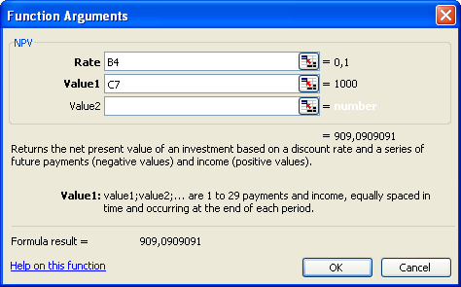
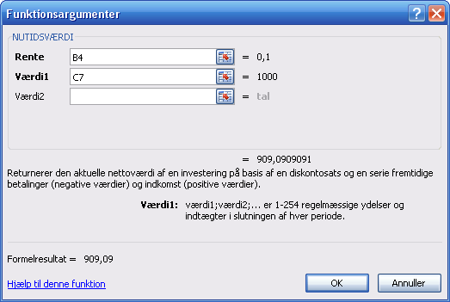

Eksempel 2. Nutidsværdiberegning af 5 beløb af varierende størrelse.

Rente | 10%
 |  |  | Beregnet
 | Tidspunkt | Beløb | PV-faktor | PV
 | 1 | 1000 | 0.909 | 909.09
 | 2 | 0 | 0.826 | 0
 | 3 | 1000 | 0.751 | 751.31
 | 4 | 2000 | 0.683 | 1366.03
 | 5 | 1000 | 0.621 | 620.92
 |  |  | SUM | 3647.35
 |  |  |  |  |  |  | Dansk version:
Det er dog enklere at bruge NPV-programmet
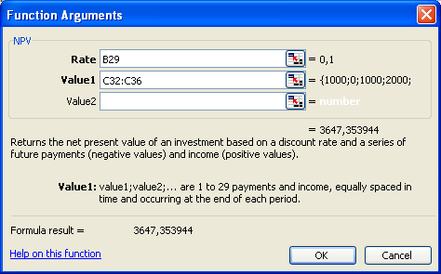
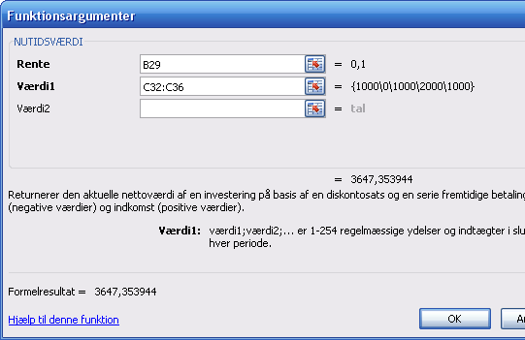

Bemærk at hele betalingsrækken er markeret og lagt ind som Value 1.

Bemærk også, at nutidsværdiberegningsprogrammet antager, at den
første betaling finder sted i tidspunkt 1.

Fremført værdi
Eksempel 3. Beregning af beløb, opgjort på et fremtidigt tidspunkt.

Rente | 10% | Cellen er formateret til % angivelse

 | Tidspunkt | Beløb
 | 1 | 1000
 | 2 | 1000
 | 3 | 0
 | 4 | 1000
 | 5 | 2000

De viste betalinger ønskes opgjort i tidspunkt 6.
Excel har ikke et program, der direkte fører betaliger frem i tid.
Det nemmeste er først at beregne nutidsværdien ved hjælp af NPV-programmet og dernæst
føre dette tal n terminger frem ved at gange det med (1+i)n.

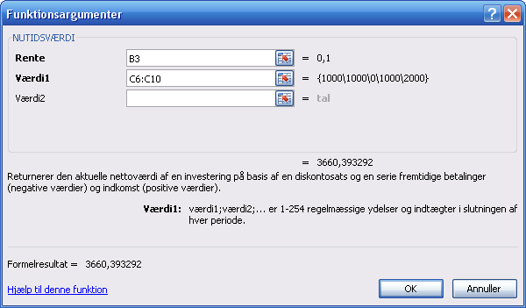
Først beregnes | NPV | 3,660.39
Indtastning som vist i skemaet.
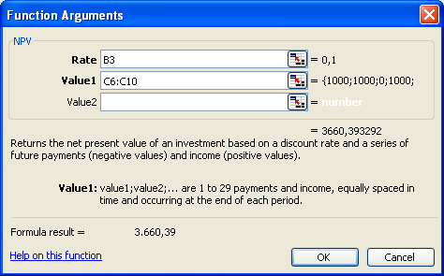

Dernæst ganger man denne nutidsværdi med 1,10 opløftet til sjette potens.

 | Beløb | Faktor | FV
 | 3,660.39 | 1.77 | 6,484.61

 | = C17 | = 1,10 ^ 6

Alternativet er, at beløbene føres frem enkeltvis til tidspunkt 6.

 | Tidspunkt | Beløb | Perioder | Faktor | FV
 |  |  | frem, n | 1,10 ^ n | Tidsp. 6
 | 1 | 1000 | 5 | 1.6105 | 1610.51
 | 2 | 1000 | 4 | 1.4641 | 1464.10
 | 3 | 0 | 3 | 1.3310 | 0
 | 4 | 1000 | 2 | 1.2100 | 1210.00
 | 5 | 2000 | 1 | 1.1000 | 2200.00
 |  |  |  |  | 6484.61

Annuiteter
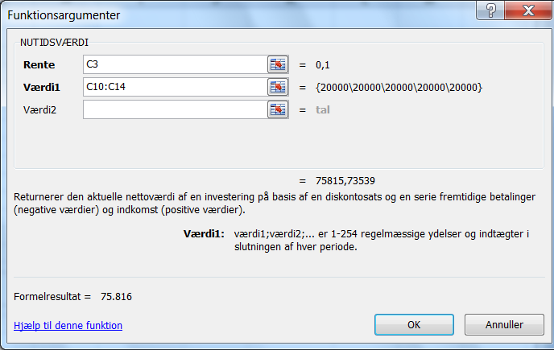
Annuitetsberegninger
 |  |  |  | Formler - Indsæt funktion - Finansiel - Nutidsværdi
 | Rente | 10%

Eksempel 4. Beregning af nuværdi og af slutværdi.

 | Tidspunkt | Beløb

 | 0
 | 1 | 20,000
 | 2 | 20,000
 | 3 | 20,000
 | 4 | 20,000
 | 5 | 20,000
= NUTIDSVÆRDI(C3;C10:C14)
Nutidsværdi |  | 75,816

= C16 * (1+C3)^B14
Slutværdi |  | 122,102

Resultatcellerne er formateret ved at gå ind i startsiden under Formater - Celler,
og dernæst vælge tal. Decimalerne justeres efter ønske.

De anvendte formler er vist ved først at indsætte en tekstboks
og dernæst kopiere formlen ind i denne boks.

Eksempel 5. Omregning af en nutidsværdi til en annuitet. Der anvendes programmet YDELSE.

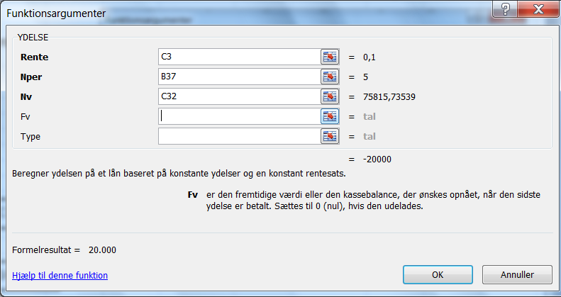
 | Tidspunkt | Beløb

 | 0 | 75,816
 | 1
 | 2
 | 3
 | 4
 | 5
= - YDELSE(C3;B37;C32)
Annuitet, PMT |  | 20,000

 |  |  | Bemærk minustegnet foran ydelsen.
 |  |  | Derved skiftes fortegn fra minus til plus.

I Excel betegenes annuiteten ydelse, fordi annuitetenpå 20.000 kr. svarer til den
årlige ydelse, der skal betales for at forrente og afdrage et lån på her 75.816 kr.
En ydelse er penge ud, og derfor er fortegnet som standard negativt.

